Worksheet
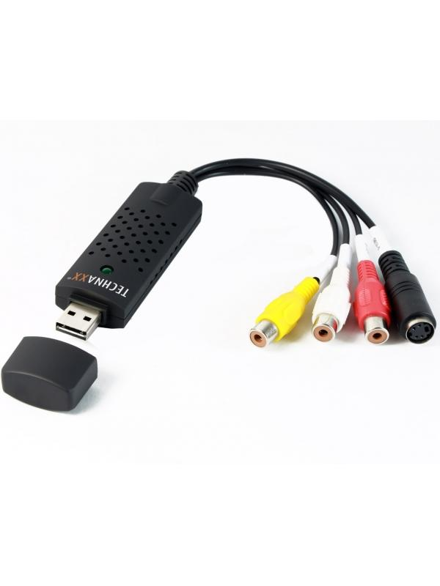
Technaxx USB 2.0 Video Grabber TX-20

Artikelnummer | 1604 |  | VE | 50
EAN | 4260101738028 |  | Stück pro Palette | 1250
Zollnummer | 84718000 |  | Lagen Pro Palette | Keine Angabe

Abmessungen - Artikel
Länge(cm) | Breite(cm) | Höhe(cm) | Gewicht(g)
3 | 1 | 9 | 40

Abmessungen - Artikelverpackung
Länge(cm) | Breite(cm) | Höhe(cm) | Leergewicht(g) | Gewicht(g) Artikel+Verpackung
17.4 | 1.3 | 19.5 | 32 | 140

Abmessungen - VE Karton (Masterkarton)
Länge(cm) | Breite(cm) | Höhe(cm) | Gewicht(g)
49.5 | 32 | 37 | 8950

Verpackung - Bestandteile
Rest Zubehör (g) | Papier/Pappe (g) | Styropor (g) | Kunstst. Hohlkörper(g) | Kunstst. Folien(g) | Materialverbunde (g)
18 | 44 | 0 | 32 | 0 | 0

Weiterführende Informationen
Technaxx Reseller Portal

